Sheet1
序号 | 功能名 | 说明 | 图例 | 优先级
1 | 对局红包金额随机值 | 对局红包随机获得： 初级场0.01保底，最高0.2，平均值为0.03 中级场0.1保底，最高0.4，平均值为0.15 高级场0.5保底，最高5，平均值为0.75 |  | 11.2
2 | 匹配场场次显示 | 去除星星，初级场显示”再打x局奖励小额红包” 中级场显示”再打x局奖励大额红包” 高级场显示”再打x局奖励巨额红包” | 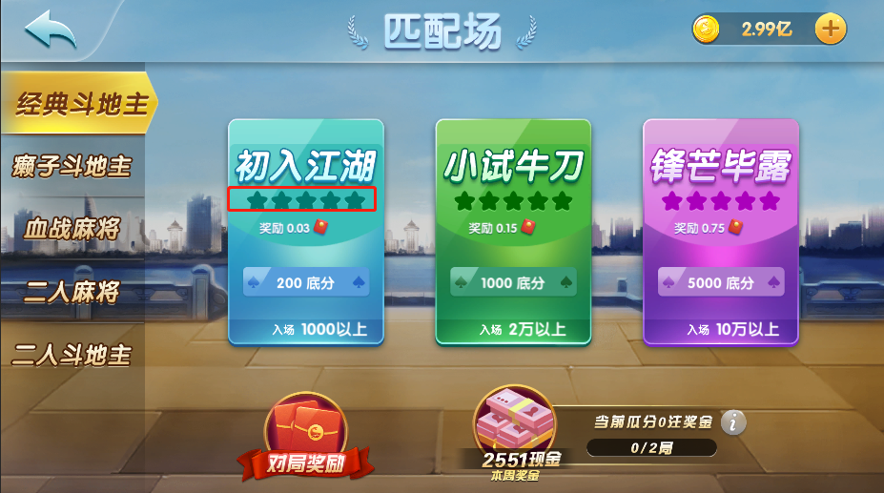 | 11.2
3 | 广播 | 初级场：玩家领取金额达到0.1以上播放广播“xxx在游戏名初入江湖场抽到了x元红包券。” 中级场：玩家领取金额达到0.3以上播放广播“xxx在游戏名小试牛刀场抽到了x元红包券。” 高级场：玩家领取金额达到0.5以上播放广播“厉害了，xxx在游戏名锋芒毕露场抽到了x元红包券。” |  | 11.2
4 | 点击 | 1、标题，点击后上方停留TIPS：打匹配场拿现金，来玩就送，每周最高提现5000元！ 2、规则按钮，点击后弹出规则界面 3、当前奖金，点击后上方停留TIPS：本周奖金数额，下周1可提现 最大数值长度为99999.99，以分为单位实时增加 4、当前瓜分现金，点击后上方停留TIPS：本周可瓜分的注数，注数越高提现金额越多 5、当前积分，点击后上方停留TIPS：打匹配场任意游戏获得积分，越高级的场获得更多积分，积分满后增加注数 | 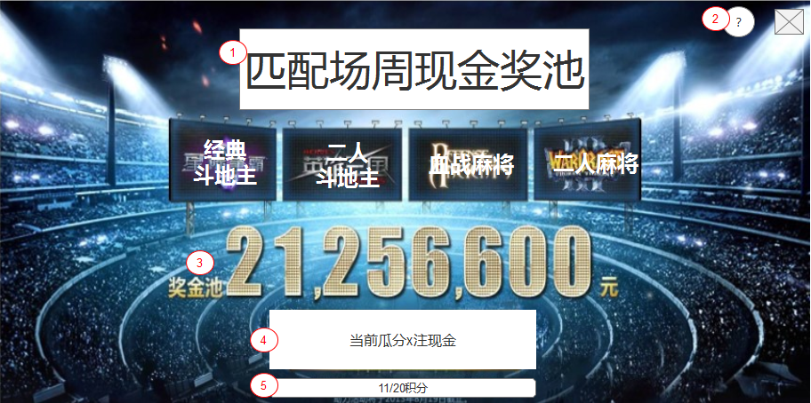 | 11.2
5 | 开奖 | 在匹配场界面点击领取现金奖励后，新增每注奖金开奖效果。 点击领取奖金后，每注奖金以飘字的形式表现。 总奖金固定前提下，每注奖金的额度随机产生，大于等于2×（总奖金数/注数）的单注奖金，会放大至两倍并标红显示。 单注奖金下限0.01元，上限[总奖金-0.01×(总注数-1)]元。 | 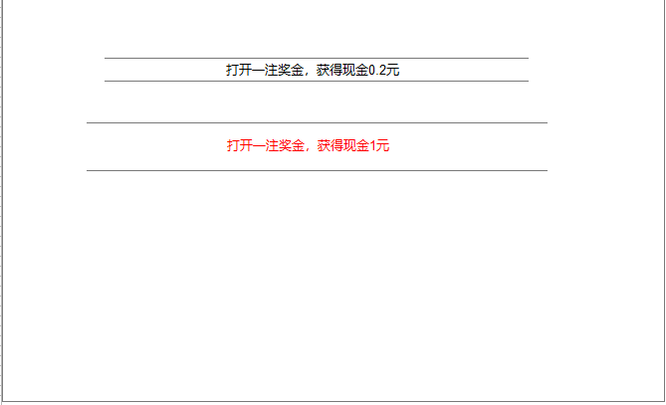 | 11.2

